舗装切断
土与丸（是石）地区ほか配水管布設替工事施工箇所

施工箇所

給水分岐前舗装版切断範囲

舗装切断箇所所

舗装切断完了箇所所

工事現場迂回路

車高2.3m以上の車は
通行不可

 | 工事施工範囲 | 迂回路

舗装切断 (en)
Construction Area for Water Distribution Pipe Replacement Work in the Doyomaru (Koreishi) District and Surrounding Areas

construction Area

Pavement Cutting Area Before Water Service Connection Work

Pavement Cutting Location所

Completed Pavement Cutting Locations

Construction Site Detour Route

Vehicles over 2.3 m in height are not permitted.

 | Construction Work Area | Detour Route

試掘工
土与丸（是石）地区ほか配水管布設替工事試掘工箇所

試掘箇所

試掘工箇所概略図

②5/11試掘予定箇所

①5/11試掘予定箇所

未施工箇所所

5/11試掘予定箇所所

施工完了箇所所

①、②の順番に試掘します。

5月11日試掘工事規制範囲

こちらから車両の出入りができない時間帯が
あります

車高2.3m以上の車は
通行不可

 | 警備員配置予定箇所 | 試掘中通行止規制範囲 | 迂回路 | 大型車の通行は、こちらのルートへのご協力をお願いいたします（くら寿司方向からでは、朝の7時～9時は右折できません）

給水分岐替工初期規制
土与丸（是石）地区ほか配水管布設替工事施工箇所

施工箇所

給水分岐替工箇所概略図

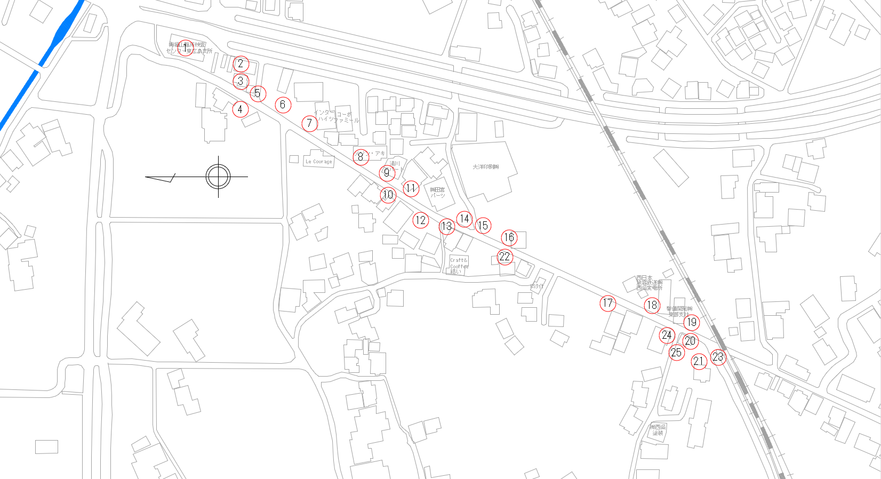

8/3施工予定箇所

未施工箇所所

施工予定箇所所

施工完了箇所所

7月9日断水が予想される箇所 （詳しくは、近日中に配布予定のチラシご確認ください。）

給水分岐替工 25箇所 |  |  |  |  | 給水分岐替工進捗率0.0％

7月9・10日
進捗次第では13日
まで施工予定
8月3日工事規制範囲

工事箇所の通り抜けはできませんので、お手数をおかけいたしますが、迂回路のご利用にご協力いただきますようお願いいたします。お願いいたします。

車高2.3m以上の車は
通行不可

反応式信号機有
しばらく待つと青になります

 | 警備員配置予定箇所 | 工事通行止 規制範囲 | 迂回路 | 中型車両をご利用の方につきましては、目的地に応じて通行可能なルートをご選択いただきますよう、ご協力をお願いいたします。（くら寿司方向からでは、朝の7時～9時は右折できません）

給水分岐替工初期規制(en)
Construction Area for Water Distribution Pipe Replacement Work in the Doyomaru (Koreishi) District and Surrounding Areas

construction Area

Overview Map of Water Service Connection Replacement Locations

Work Area Scheduled Work Area
for August 3

Pending Construction Area

Work Area Scheduled Work Area for August 3

Completed Construction Area
所

7月9日断水が予想される箇所 （詳しくは、近日中に配布予定のチラシご確認ください。）

Water Service Connection Replacement Work: 25 Locations |  |  |  |  | Water Service Connection Replacement Progress: 0.0%

7月9・10日
進捗次第では13日
まで施工予定
Traffic Restriction Area (August 3)

Through traffic is not permitted through the construction area. We apologize for the inconvenience and kindly ask for your cooperation in using the designated detour route.お願いいたします。

No Vehicles Over 2.3 m High

Vehicle-Activated Traffic Signal Please wait.
The signal will turn green shortly.

 | Planned Traffic Guide Location | Construction Road Closure Area | Detour | Drivers of medium-sized vehicles are kindly requested to select the appropriate route according to their destination. Thank you for your cooperation.（Right turn prohibited from the Kura Sushi direction between 7:00 AM and 9:00 AM.）

配水管布設初期規制
土与丸（是石）地区ほか配水管布設替工事施工箇所

施工箇所

配水管布設工箇所概略図

7月9日断水が予想される箇所 （詳しくは、近日中に配布予定のチラシご確認ください。）

7月9・10日
進捗次第では13日
まで施工予定

未施工箇所所

施工予定箇所所

施工完了箇所所
7/8施工予定箇所

配水管布設工 全施工延長約449m |  |  | 7/10現在 施工完了延長 449m |  |  | 配水管布設工進捗率100.0％

7月10日工事規制範囲

工事箇所の通り抜けはできませんので、お手数をおかけいたしますが、迂回路のご利用にご協力いただきますようお願いいたします。お願いいたします。

車高2.3m以上の車は
通行不可

反応式信号機有
しばらく待つと青になります

 | 警備員配置予定箇所 | 工事通行止 規制範囲 |  | 迂回路 | 中型車両をご利用の方につきましては、目的地に応じて通行可能なルートをご選択いただきますよう、ご協力をお願いいたします。（くら寿司方向からでは、朝の7時～9時は右折できません）

配水管布設全規制
土与丸（是石）地区ほか配水管布設替工事施工箇所

施工箇所

配水管布設工箇所概略図

7月9・10日
進捗次第では13日
まで施工予定

7月9日断水が予想される箇所 （詳しくは、近日中に配布予定のチラシご確認ください。）

未施工箇所所

7/9施工予定箇所所

施工完了箇所所
7/8施工予定箇所

配水管布設工 全施工延長約449m |  |  | 7/8現在 施工完了延長 435.63m |  |  | 配水管布設工進捗率97.0％

7月7日工事規制範囲

車高2.3m以上の車は
通行不可

工事箇所の通り抜けはできませんので、お手数をおかけいたしますが、迂回路のご利用にご協力いただきますようお願いいたします。お願いいたします。
反応式信号機有
しばらく待つと青になります

 | 警備員配置予定箇所 | 工事通行止 規制範囲 |  | 迂回路 | 中型車両をご利用の方につきましては、目的地に応じて通行可能なルートをご選択いただきますよう、ご協力をお願いいたします。（くら寿司方向からでは、朝の7時～9時は右折できません）

配水管布設 (en)初期規制
Construction Area for Water Distribution Pipe Replacement Work in the Doyomaru (Koreishi) District and Surrounding Areas

construction Area

General Layout of Water Distribution Pipe Installation Work

Areas where a temporary water outage is expected on July 9 (For details, please refer to the information leaflet that will be distributed in the coming days.)

Pending Construction Area

Work Area Scheduled Work Area
Scheduled Construction:July 9–10 (May continue until July 13, depending on progress.)

Completed Construction Area

Work Area Scheduled for July 8

Water Main Installation (Approx. 449 m) |  |  | Completed (July. 10): 449 m |  |  | Progress: 100.0%

Traffic Restriction Area (July 10)

Through traffic is not permitted through the construction area. We apologize for the inconvenience and kindly ask for your cooperation in using the designated detour route.お願いいたします。

No Vehicles Over 2.3 m High

Vehicle-Activated Traffic Signal Please wait.
The signal will turn green shortly.

 | Planned Traffic Guide Location | Construction Road Closure Area |  | Detour | Drivers of medium-sized vehicles are kindly requested to select the appropriate route according to their destination. Thank you for your cooperation.（Right turn prohibited from the Kura Sushi direction between 7:00 AM and 9:00 AM.）

配水管布設 (en)全規制
Construction Area for Water Distribution Pipe Replacement Work in the Doyomaru (Koreishi) District and Surrounding Areas

construction Area

General Layout of Water Distribution Pipe Installation Work

Scheduled Construction:July 9–10 (May continue until July 13, depending on progress.)

Areas where a temporary water outage is expected on July 9 (For details, please refer to the information leaflet that will be distributed in the coming days.)

Pending Construction Area

Work Area Scheduled Work Area for July 8

Completed Construction Area

Work Area Scheduled for July 8

Water Main Installation (Approx. 449 m) |  |  | Completed (July. 7): 417.18 m |  |  | Progress: 93.0%

Traffic Restriction Area (July 7)

No Vehicles Over 2.3 m High

Vehicle-Activated Traffic Signal Please wait.
The signal will turn green shortly.
Through traffic is not permitted through the construction area. We apologize for the inconvenience and kindly ask for your cooperation in using the designated detour route.お願いいたします。

 | Planned Traffic Guide Location | Construction Road Closure Area |  | Detour | Drivers of medium-sized vehicles are kindly requested to select the appropriate route according to their destination. Thank you for your cooperation.（くら寿司方向からでは、朝の7時～9時は右折できません）

臨時駐車場
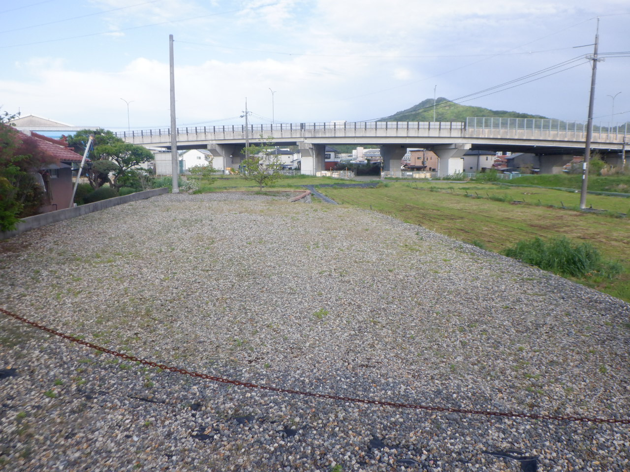
臨時駐車場

臨時駐車場

臨時駐車場（写真拡大）

臨時駐車場 (en)
Temporary Parking Area

Temporary Parking Area

Temporary Parking Area(Enlarged View)

迂回路
土与丸（是石）地区ほか配水管布設替工事施工箇所

施工箇所

配水管布設工箇所概略図

5/12施工予定箇所

未施工箇所所

施工完了箇所所

5/12施工予定箇所所

 |  |  |  |  | 配水管布設工 全施工延長449m | 5/11現在 施工完了延長 0m | 配水管布設工進捗率0％

迂回路図面

こちらから車両の
出入りができません

車高2.3m以上の車は
通行不可

 | 警備員配置予定箇所 | 工事通行止 規制範囲 | 迂回路 | 大型車の通行は、こちらのルートへのご協力をお願いいたします（くら寿司方向からでは、朝の7時～9時は右折できません）

ゴミの移動
工事に伴うゴミの移動

移動先
ゴミステーション①

移動先広場②

ゴミステーション①

ゴミステーション③

ゴミステーション②
 |  | 配水管布設工 全施工延長449m | 5/11現在 施工完了延長 0m | 配水管布設工進捗率0％

 | ゴミの移動先

ゴミステーション①

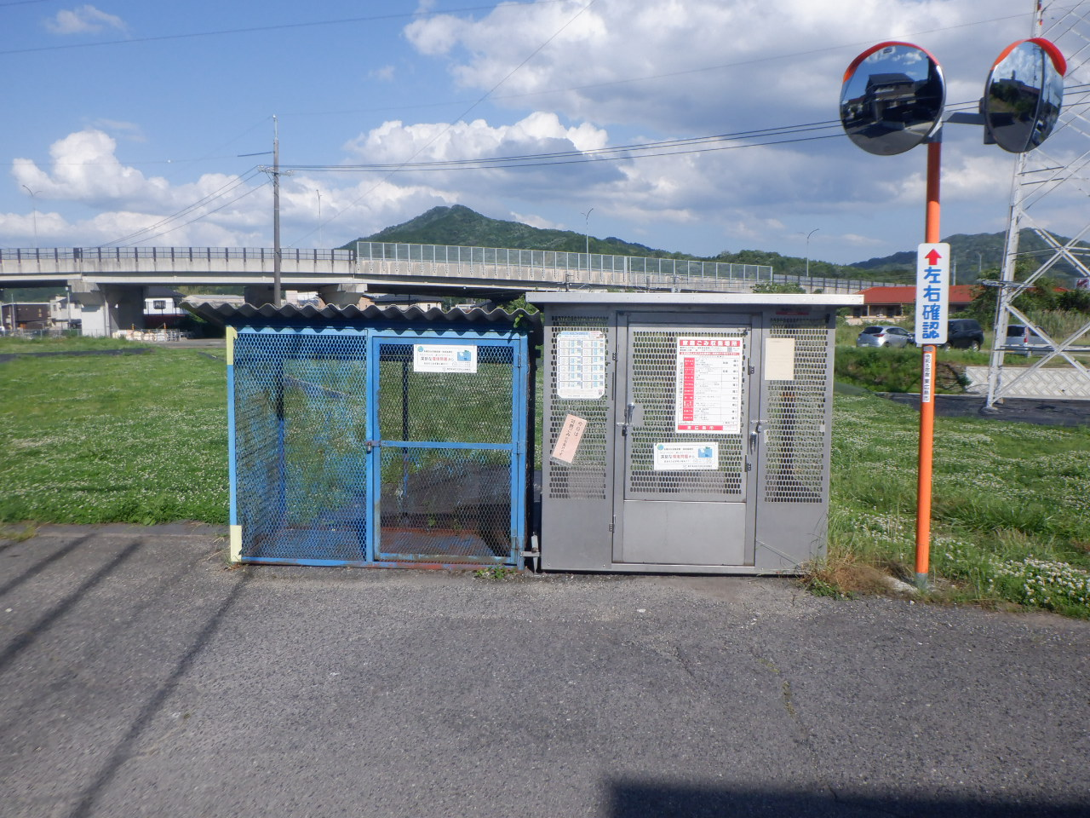

移動先ゴミステーション①

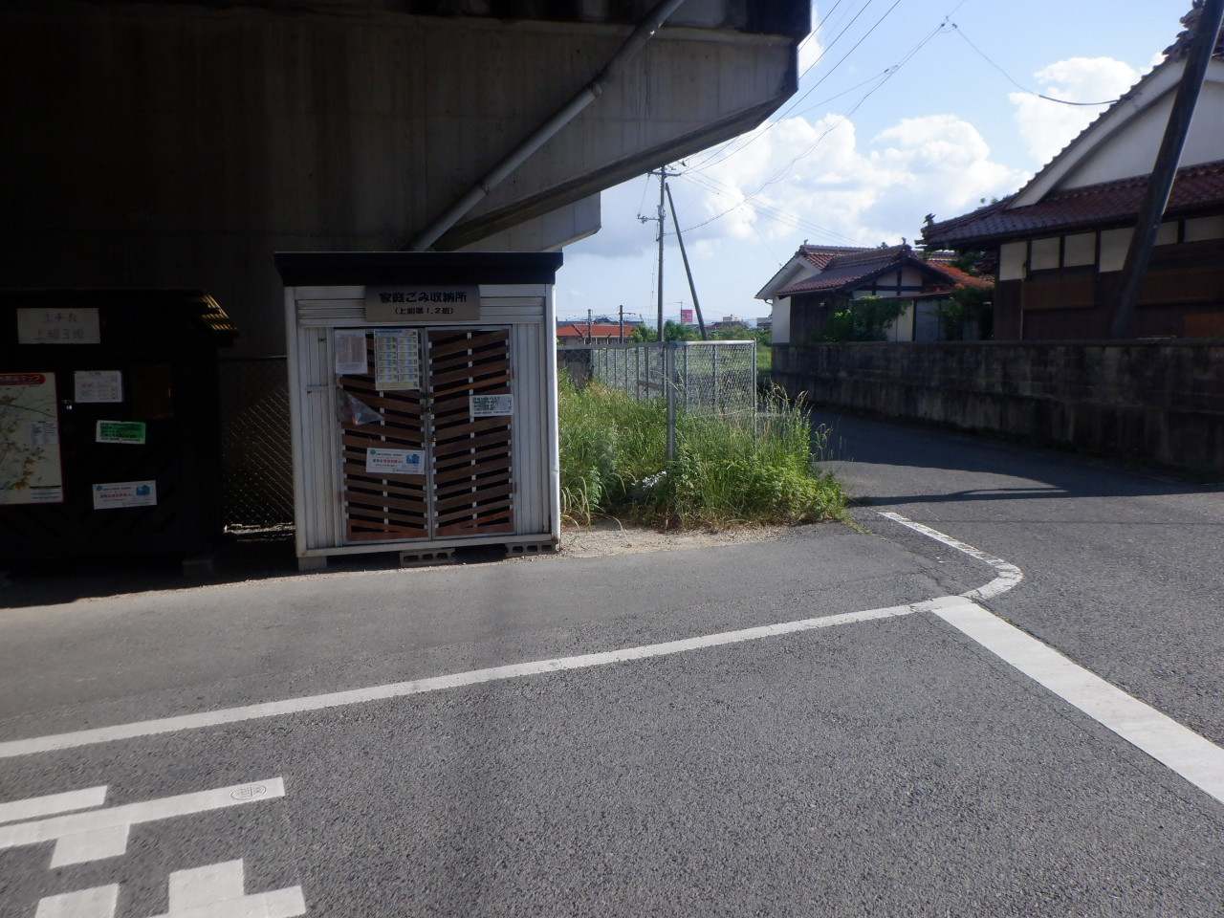

移動先①
（ブルーシートで覆います

ゴミステーション②（メゾン・ド・モンマルトル）

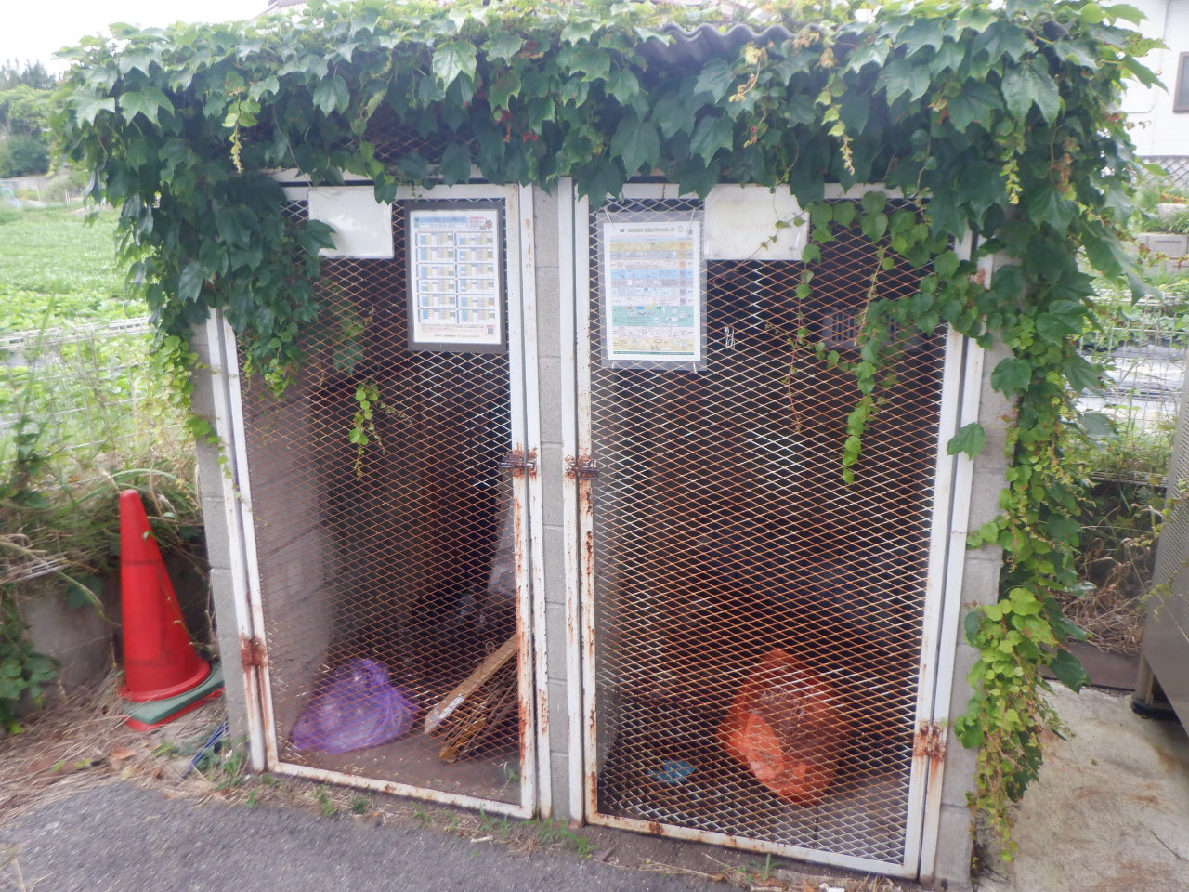

ゴミステーション③

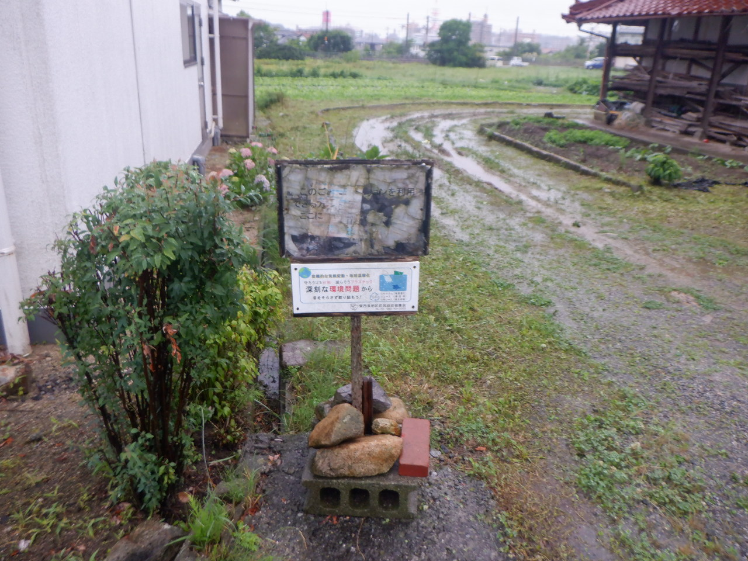

移動先広場②

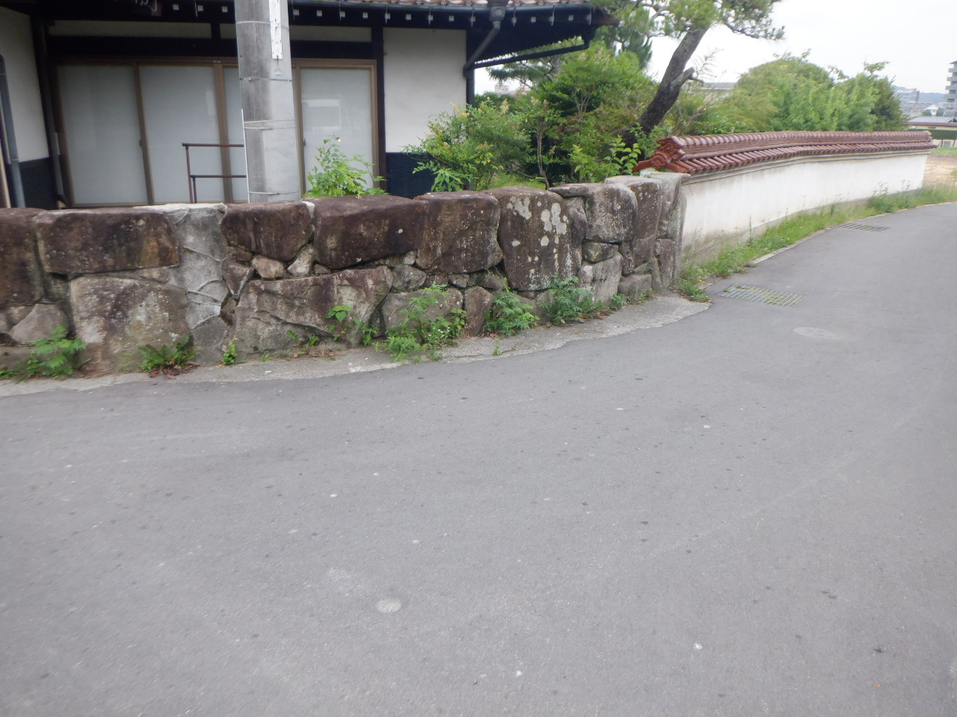

移動先②
（ブルーシートで覆います)

ゴミの移動 (en)
Garbage Collection Point Relocation Due to Construction Work

Relocated Garbage Collection Point①

Temporary Relocation Area②

Garbage Collection Point①

Relocated Garbage Collection Point③

Relocated Garbage Collection Point②

 |  | 配水管布設工 全施工延長449m | 5/11現在 施工完了延長 0m | 配水管布設工進捗率0％

 | Temporary Waste Collection Location
Garbage Collection Point①

Relocated Garbage Collection Point①

Relocated Garbage Collection Point① (Covered with a Blue Tarp)

Waste Collection Point ② (Maison de Montmartre)

Garbage Collection Point③

Temporary Relocation Area②

Temporary Relocation Area②
(Covered with a Blue Tarp
(Covered with a Blue Tarp)
(Covered with a Blue Tarp)

